상품제안서
멸치 명절선물세트 종가1호 | 상품코드: S38902

 |  |  |  |  |  |  | 02-713-8555 | www.synergygift.co.kr
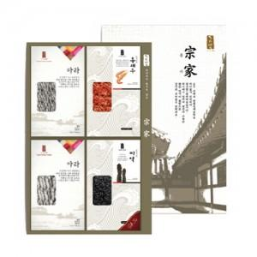

【상세/제작정보】

【인쇄/포장옵션】 | 스티커 / 포장불가능

【공급단가】 | 수량 | 5~ | 50~ | 100~ | 300~ | 500~
*VAT별도 | 단가 | 47,400원 | 45,200원 | 43,700원 | 42,600원 | 41,900원

【상품 URL】 | https://www.synergygift.co.kr:443/src/goods_detail.php?gdno=38902

